説明
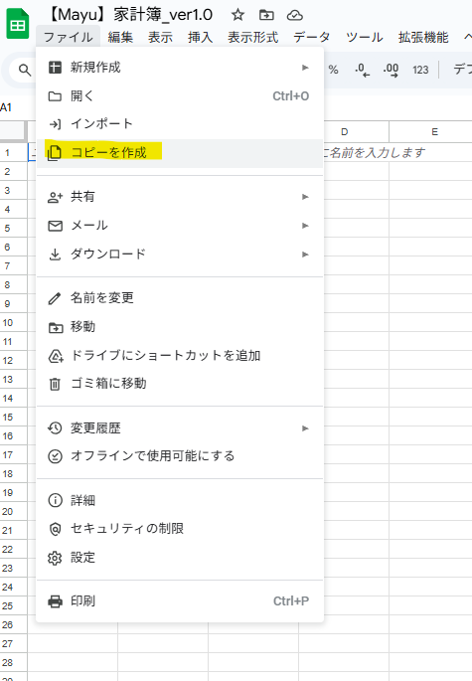

必ずコピーしてお使いください

①「ファイル」を押す→②「コピーを作成」を押す→③好きな名前に変更して保存
👈イメージ図はコチラ

記入例はコチラ
https://docs.google.com/spreadsheets/d/17IY06cKMxbN9RkT_RKE8P9Hi3TCbj9vyqdSf7Ji-IQU/edit?usp=sharing

使い方ガイドはコチラ |  | ※1つあたり5分以内の短い動画です（音声を速めて聞くのをオススメします）
① 家計簿フォーマットの使い方 | https://www.loom.com/share/37b2dd6e3192492cad6bd00e9eec2e59?sid=942f5ea2-309b-4961-a169-0edd331df914
② 週予算管理の使い方 | https://www.loom.com/share/22315fc3571547b08d7fb8604cdd833b
③ 年間推移シートの使い方 | https://www.loom.com/share/89c1cf4ee43145dca461fe9334c9dd6f?sid=2a5acbce-cc47-4e1f-b258-f597eeb6d21c
④ 収支可視化シートの使い方 | https://www.loom.com/share/a11131eea75e4983a4cd70746b292bea?sid=d7ec20dd-8da5-48c0-a97f-9e07cfbbc26d
⑤ 特別費管理シート＆積立管理シートの使い方 | https://www.loom.com/share/ec77e9ddfe4f4ecdb27c69937ac317c6?sid=0b5f8703-987c-4617-82b4-51dfa63dd329
⑥ 家計簿フォーマットの印刷方法 | https://www.loom.com/share/468b7c509ef041ecbabe6457f7a6cb27
⑦ 注意点 | https://www.loom.com/share/fc6dcc39dfc84e028cd50287b05d48bd
⑧ 支払管理シートの使い方 | https://www.loom.com/share/78292bbc3862419c99e4e5c73a5361a7
⑨ 変動費明細の追加方法 | https://www.loom.com/share/c84a9fac4d4c455990c32c65b0127334
⑩ 変動費明細を日付順で並び替える方法 | https://www.loom.com/share/7df2fd3f96d8450eaead1efa6d80f9ae
⑪ 収入・固定費・変動費・週予算管理の行の追加方法 | https://www.loom.com/share/c5822df7b4aa432da211e2d1040d1c62

収支可視化シート
収支可視化シート |  | ※費目を選択すれば自動で反映されます ※1年分の家計簿を入力してから確認してください（年途中の場合は未来の家計簿を仮で作成してください）

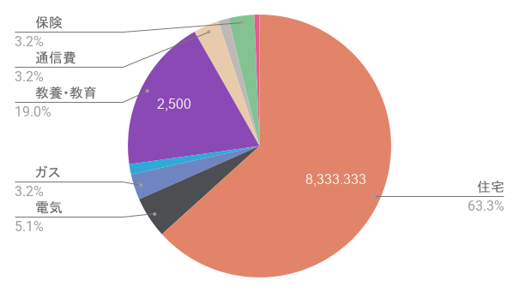
月平均 | ※毎月発生するもの

収入 |  | 先取り貯金・投資
費目 | 金額 | 費目 | 金額
💰 パパ給与 | ¥20,833 | 💴 貯金 | ¥1,667
💰 ママ給与 | ¥12,500 | 💴 特別費積み立て | ¥2,500
 | ¥0 | 💴 NISA | ¥2,500
 | ¥0 |  | ¥0
 | ¥0 |  | ¥0
 | ¥0 |  | ¥0
 | ¥0 |  | ¥0
 | ¥0 |  | ¥0
合計 | ¥33,333 | 合計 | ¥6,667

支出 |  | 支出
固定 |  | 変動
費目 | 金額 | 費目 | 金額
🏠 住宅 | ¥8,333 | 🍙 食費 | ¥83
💡 電気 | ¥667 | 🧴 日用品 | ¥0
🔥 ガス | ¥417 | 📒 雑費 | ¥0 | 今月の収支 | 金額
🚰 水道 | ¥167 | ⛺️ 趣味・娯楽 | ¥0 | 収入（a） | ¥33,333
🎓 教養・教育 | ¥2,500 | 👚 衣服・美容 | ¥0 | 先取り貯金・投資（b） | ¥6,667
📱 通信費 | ¥417 | 🏥 健康・医療 | ¥0 | 支出（c） | ¥13,167
📽️ サブスク | ¥167 | 🍼 子ども | ¥0 | 余り貯金（d）※a-b-c | ¥13,500
📃 保険 | ¥417 | 🍷 交際費 | ¥0 | 貯蓄合計（e）※b+d | ¥20,167
 | ¥0 | 🚃 交通費 | ¥0
 | ¥0 |  | ¥0 | 支出割合 （c/a)×100 | 貯蓄率 （e/a)×100
 | ¥0 |  | ¥0 | 39.5% | 60.5%
 | ¥0 |  | ¥0
合計 | ¥13,083 | 合計 | ¥83 | ↑手取りの80％以内が目安 | ↑目標：20％以上

年計 | ※臨時で発生するもの（特別費）

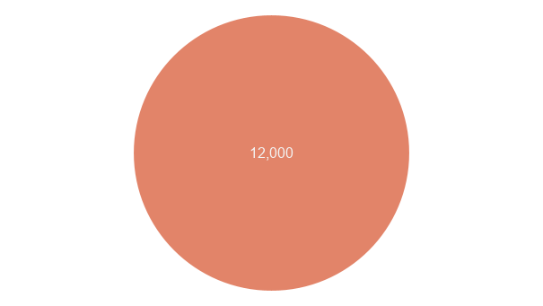
収入 |  | 先取り貯金・投資
費目 | 金額 | 費目 | 金額
💰 賞与 | ¥0 | 💴 貯金（臨時） | ¥0
 | ¥0 |  | ¥0
 | ¥0 |  | ¥0
 | ¥0 |  | ¥0
 | ¥0 |  | ¥0
合計 | ¥0 | 合計 | ¥0

支出
特別費
費目 | 金額
✈️ 旅行 | ¥0
🍴 食事 | ¥12,000
🏠 更新料 | ¥0
🗒️ 保険 | ¥0
📠 家具・家電 | ¥0
❓ その他 | ¥0 |  |  | 年間の収支 | 金額 | 支出割合 （c/a)×100 | 貯蓄率 （e/a)×100
 | ¥0 |  |  | 収入（a） | 0 | #DIV/0! | #DIV/0!
 | ¥0 |  |  | 先取り貯金・投資（b） | 0
 | ¥0 |  |  | 支出（c） | 12,000
 | ¥0 |  |  | 余り貯金（d）※a-b-c | -12,000
合計 | ¥12,000 |  |  | 貯蓄合計（e）※b+d | -12,000

